Накладная-№3
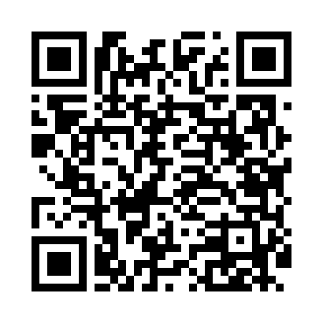
Номер товарно-транспортной накладной: |  |  | Торговый представитель: Amriyev Muhammad
Поставщик: Toshkent falcon fly 2 |  |  | Телефон торгового представителя: +998972880505
Дата отгрузки: 25.11.2025 |  |  | Контрагент: Dona zakass
Дата консигнации: |  |  | Адрес:
Доставщик: |  |  | Телефон:
Телефон доставщика:
Время заказа: 25.11.2025 12:29:23
№ | Штрих-код | Название товаров (работ,услуг) | Количество | Количество в кейсе | Цена | Сумма
 |  |  | 29 |  |  | 90.7
1 | 6665202102996 | Тарелка керамические CZT18-128 12"round plate 30.2*30.2*2.5cmPorcelain1230g XP-13-34 | 3 | 3 шт. | 6.30 | 18.90
2 | 6665202057081 | Тарелка керамические CZT18-14 8"dessert plate 20*20*2cm Porcelain 398g XP-13-14 | 12 | 12 шт. | 2.50 | 30
3 | 6665202080904 | Керамический чайник CZT18-147 "Tea pot 850ml 21*13*10cm Porcelain" XP-13-31 | 2 | 2 шт. | 4.50 | 9
4 | 6665202058637 | Керамикали ликобча CZT18-85 10"bowl24.8*13.1* 8.5cmPorcelain464g XP-13-26 | 4 | 4 шт. | 3.10 | 12.40
5 | 6665202057890 | Керамикали ликоб B24-D3323 CZT18-10 XP-13-120 | 4 | 4 шт. | 3.10 | 12.40
6 | 6665202058620 | Тарелка керамические B24-D3323 CZT18-84 XP-13 -118 | 4 | 4 шт. | 2 | 8
Итого: 90.7$|->UZS: 1,133,750.00

